Kõik kulud ja tulud
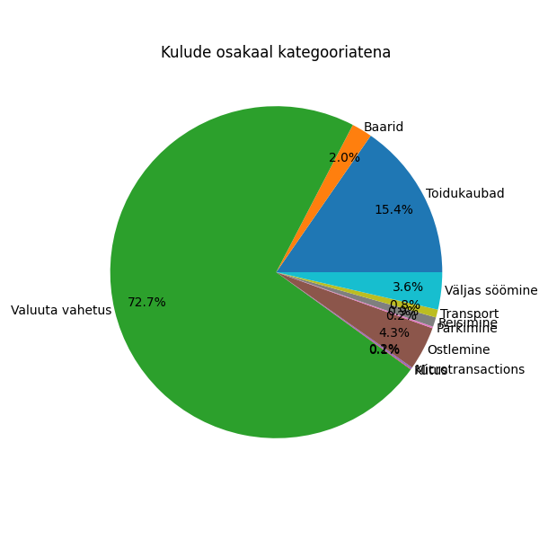
Kategooria | Kuupäev | Firma | Summa | Valuuta
Baarid | 2024-10-13 | Labor Baar | -28 | EUR
Baarid | 2024-11-01 | Mits Halloween | -10 | EUR
Baarid | 2024-11-01 | Mits Halloween | -6 | EUR
Baarid | 2024-10-31 | Mits Halloween | -5 | EUR
Baarid | 2024-10-12 | Möku | -4 | EUR
Baarid | 2024-11-01 | Mits Halloween | -3 | EUR
Kütus | 2024-10-12 | Circle K Gas Station | -1.49 | EUR
Microtransactions | 2024-10-19 | Twitch | -4.99 | EUR
Ostlemine | 2024-10-25 | Rl Fashions Of Europe | -56 | EUR
Ostlemine | 2024-10-25 | Foot Locker | -43 | EUR
Ostlemine | 2024-10-25 | KLICK | Tallinn | Lennujaam | -19.99 | EUR
Parkimine | 2024-10-25 | ATM - Azienda Trasporti Milanesi | -2.2 | EUR
Parkimine | 2024-10-26 | ATM - Azienda Trasporti Milanesi | -2.2 | EUR
Reisimine | 2024-10-26 | Autodromo Nazionale Monza | -11 | EUR
Reisimine | 2024-10-27 | Ryanair | -9 | EUR
Reisimine | 2024-10-26 | Autodromo Nazionale Monza | -6 | EUR
Sissetulekud | 2024-10-12 | Apple Pay Top-Up by *9481 | 50 | EUR
Sissetulekud | 2024-10-03 | Apple Pay Top-Up by *9481 | 100 | EUR
Sissetulekud | 2024-10-13 | Apple Pay Top-Up by *9481 | 100 | EUR
Sissetulekud | 2024-10-23 | Apple Pay Top-Up by *9481 | 100 | EUR
Sissetulekud | 2024-10-25 | Apple Pay Top-Up by *9481 | 100 | EUR
Sissetulekud | 2024-10-25 | Apple Pay Top-Up by *9481 | 200 | EUR
Sissetulekud | 2024-10-15 | Apple Pay Top-Up by *9481 | 2050 | EUR
Toidukaubad | 2024-10-30 | Raatuse Selver ABC | -52.48 | EUR
Toidukaubad | 2024-10-25 | Carrefour | -38.08 | EUR
Toidukaubad | 2024-11-04 | Raatuse Selver ABC | -31.39 | EUR
Toidukaubad | 2024-10-31 | Raatuse Selver ABC | -27.56 | EUR
Toidukaubad | 2024-10-15 | Raatuse Selver ABC | -26.42 | EUR
Toidukaubad | 2024-10-17 | Raatuse Selver ABC | -26.25 | EUR
Toidukaubad | 2024-10-23 | Raatuse Selver ABC | -26.06 | EUR
Toidukaubad | 2024-10-21 | Raatuse Selver ABC | -24.95 | EUR
Toidukaubad | 2024-10-18 | Raatuse Selver ABC | -23.65 | EUR
Toidukaubad | 2024-10-04 | Rimi | -23.04 | EUR
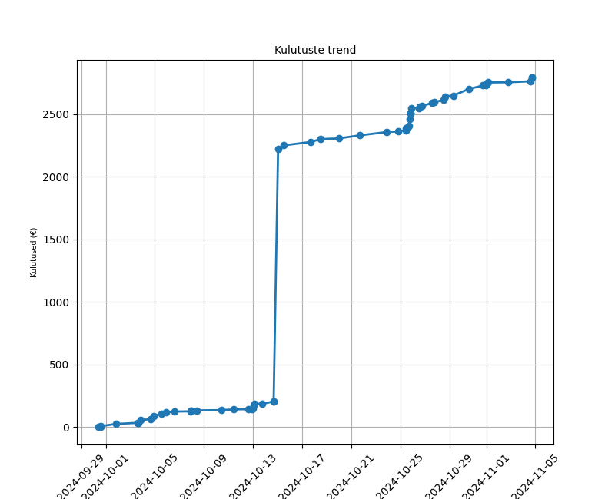
Toidukaubad | 2024-10-03 | Raatuse Selver ABC | -20.13 | EUR
Toidukaubad | 2024-10-05 | Rimi | -19.6 | EUR
Toidukaubad | 2024-10-14 | Raatuse Selver ABC | -18.17 | EUR
Toidukaubad | 2024-10-01 | Raatuse Selver ABC | -17.79 | EUR
Toidukaubad | 2024-11-04 | Raatuse Selver ABC | -7.97 | EUR
Toidukaubad | 2024-10-25 | R-Kiosk | -7.5 | EUR
Toidukaubad | 2024-10-06 | Rimi | -7.44 | EUR
Toidukaubad | 2024-10-24 | Selver | -6.27 | EUR
Toidukaubad | 2024-10-29 | Prisma | -6.13 | EUR
Toidukaubad | 2024-10-11 | Ujula Konsum | -5.79 | EUR
Toidukaubad | 2024-09-30 | Selver | -3.49 | EUR
Toidukaubad | 2024-09-30 | Selver | -2.51 | EUR
Toidukaubad | 2024-10-10 | Raatuse Selver ABC | -2.05 | EUR
Toidukaubad | 2024-10-12 | Prisma | -1.95 | EUR
Toidukaubad | 2024-11-02 | Selver | -1.43 | EUR
Toidukaubad | 2024-10-07 | Rimi | -1.19 | EUR
Transport | 2024-10-25 | Terravision | -12 | EUR
Transport | 2024-10-25 | Trenitalia | -5.1 | EUR
Transport | 2024-10-03 | Bolt | -0.89 | EUR
Transport | 2024-10-13 | Bolt | -0.61 | EUR
Transport | 2024-11-04 | Bolt | -0.61 | EUR
Transport | 2024-10-14 | Bolt | -0.58 | EUR
Transport | 2024-10-08 | Bolt | -0.53 | EUR
Transport | 2024-11-01 | Bolt | -0.48 | EUR
Transport | 2024-10-07 | Bolt | -0.44 | EUR
Transport | 2024-09-30 | Bolt | -0.36 | EUR
Valuuta vahetus | 2024-10-15 | Exchanged to USD | -2020 | EUR
Valuuta vahetus | 2024-10-05 | Exchanged to USD | -10 | EUR
Väljas söömine | 2024-10-28 | Wagamama | -29.5 | EUR
Väljas söömine | 2024-10-27 | Ristogest | -22.5 | EUR
Väljas söömine | 2024-10-28 | McDonald's | -15.1 | EUR
Väljas söömine | 2024-10-04 | Picu Darbnīca | -9.1 | EUR
Väljas söömine | 2024-10-13 | Hesburger | -9.1 | EUR
Väljas söömine | 2024-10-03 | Delta Kohvik | -8.9 | EUR
Väljas söömine | 2024-10-07 | Hesburger | -7 | EUR

